Review Doc
Log ID | Raised Date | Template | Process / Scenario | Issue Description | Expected result | Policy No. | QA | Assign to | Category | Severity | Status | Target Completion Date | Retest Date | Testing Result | Remark | Dev/BA Comments | Evidence
SIT-001 | 5-Oct-26 | ROPLTR01 (Sample 1) | Compare tango samples & RDS Result | Sample 1 pada Result RDS hanya 1 halaman , formulir tidak ter-attach | Terdapat 2 halaman, | 4999999126_1 | Shafira | RDS Tim | Paging | HIGH | OPEN |  |  |  |  |  | 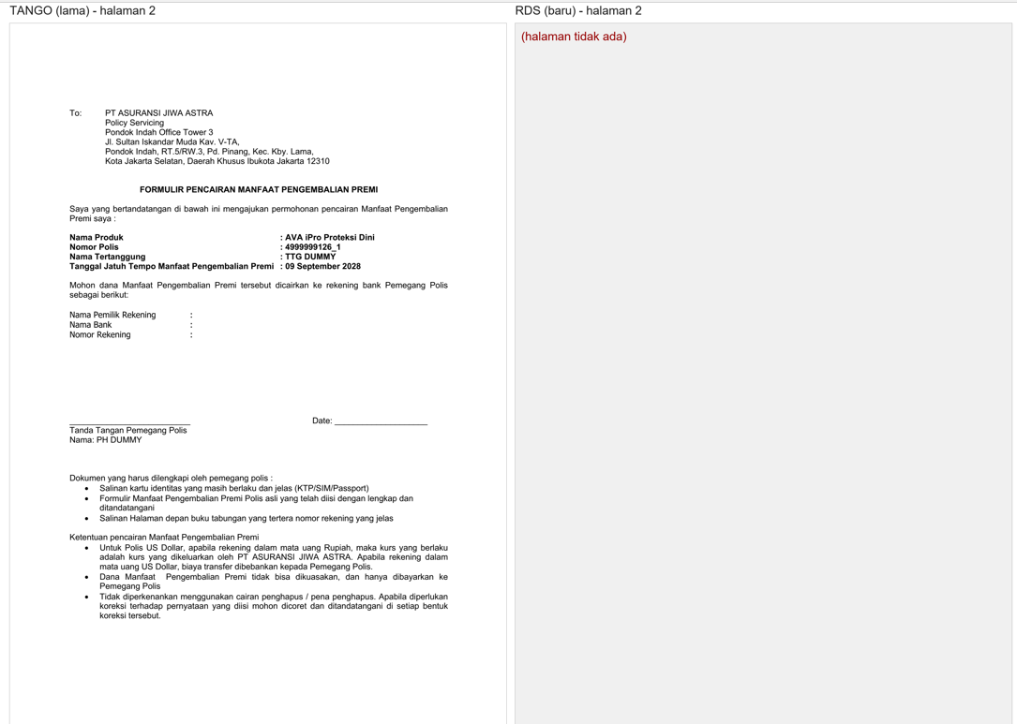
SIT-002 | 5-Oct-26 | INVCLMLT (Sample 2) | Compare tango samples & RDS Result | kurang kurung tutup pada "Nama Peserta (Tertanggung) | harusnya ada kurung tutup | AK9999999960_2 | Kalisa | RDS Tim | Wording | LOW | OPEN |  |  |  |  |  | 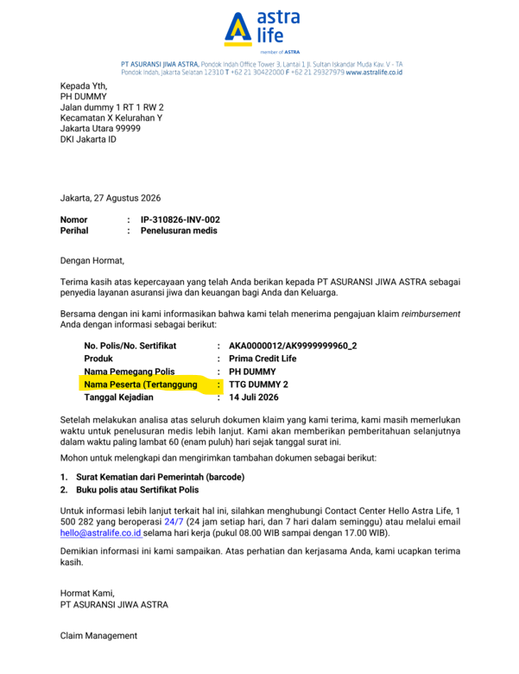
SIT-003 | 5-Oct-26 | INVCLMLT (Sample 4) | Compare tango samples & RDS Result | 1. kurang kurung tutup pada "Nama Peserta (Tertanggung) 2. Format tanggal berbeda dari Template sample, format 02/08/2025 harusnya 02 Agustus 2025 | 1. harusnya ada kurung tutup 2. Format Tanggal Harusnya '02 Agustus 2025' | AK9999999960_2 | Kalisa | RDS Tim | Wording | LOW | OPEN |  |  |  |  |  | 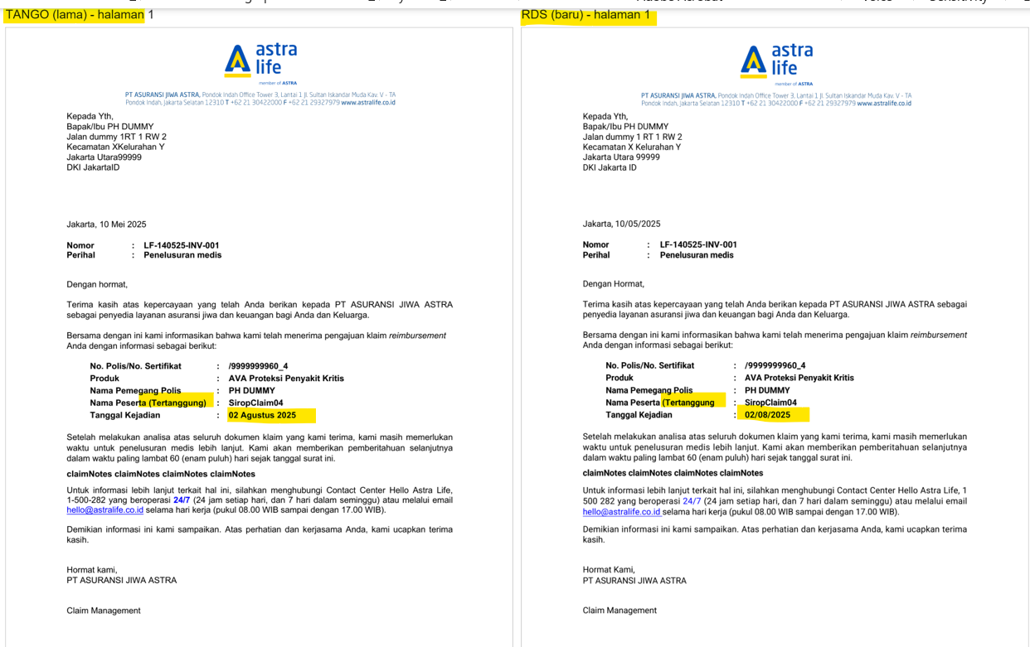
SIT-004 | 5-Oct-26 | iBillingReminder (Sample 6) | Compare tango samples & RDS Result | Wording pada letter ".....perlu Anda bayarkan" | Wording pada letter seharusnya "...akan didebet" | HS99999999165_6 | Gita | RDS Tim | Wording | LOW | OPEN |  |  |  |  |  | 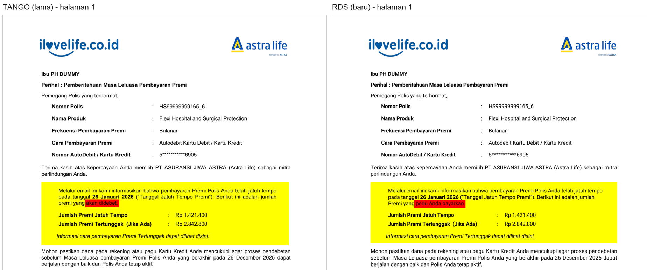
SIT-005 | 5-Oct-26 | iAutoRenewal | Compare tango samples & RDS Result | Terdetect font Helvetica | Semua font Roboto | - TK99999999161_1 - FP99999999161_2 - TK99999999161_3 - FP99999999161_4 | Gita | RDS Tim | Font | MEDIUM | OPEN |  |  |  |  |  | 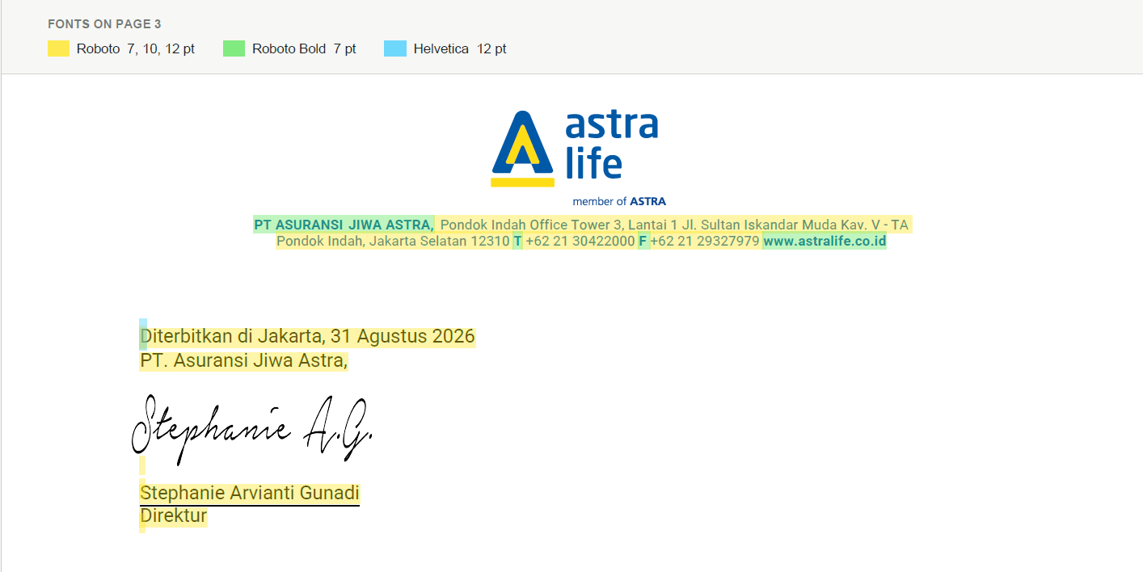
SIT-006 | 5-Oct-26 | LAPSE03 | Compare tango samples & RDS Result | Nomor Telp tidak sesuai, di tulis 1-500-AVA (282) | Seharusnya di tulis 1-500-282 | 4999999069_1 | Kalisa | RDS Tim | Wording | LOW | OPEN
SIT-007 | 5-Oct-26 | POLSCH31 | Compare tango samples & RDS Result | Untuk Certificate RDS banyak yang tidak rata kanan | Certificate secara layout sudah OK, rata kanan dan rapih | 41214857 41308564 | Rony | RDS Tim | Layout | MEDIUM | OPEN |  |  |  |  |  | 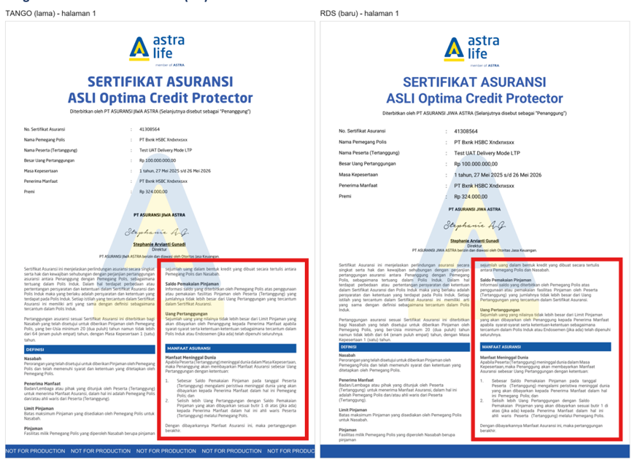 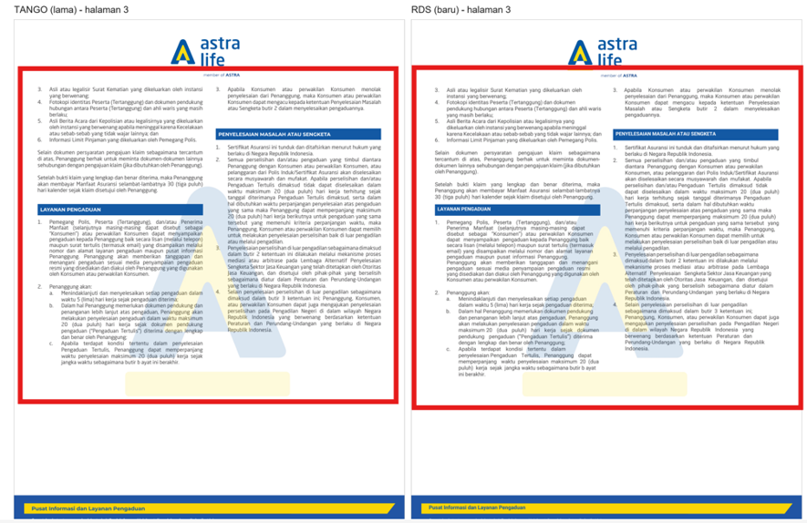 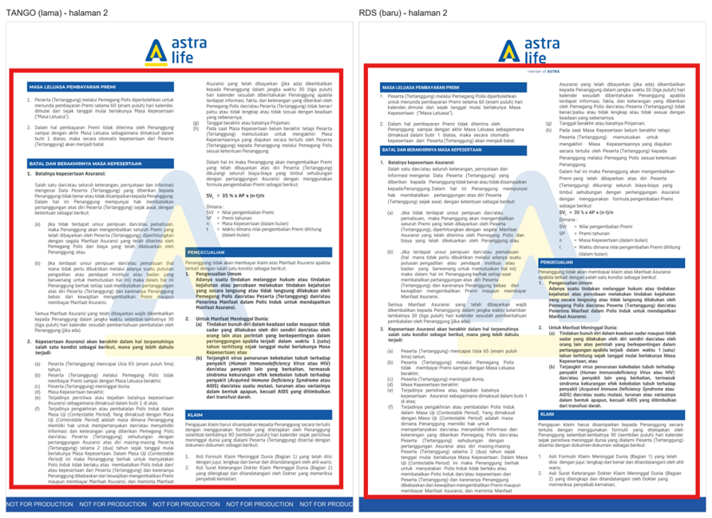
SIT-008 | 5-Oct-26 | iAutoRenewal (Sample 4) | Compare tango samples & RDS Result | Tanda tangan tidak sesuai dan revisi nama penanda tangan pada sample | Tanda tangan menggunakan tanda tangan dok Sharin dan revisi nama menggunakan dok Sharin | FP99999999161_4 | Gita | RDS Tim | Signature | MEDIUM | OPEN |  |  |  |  |  | 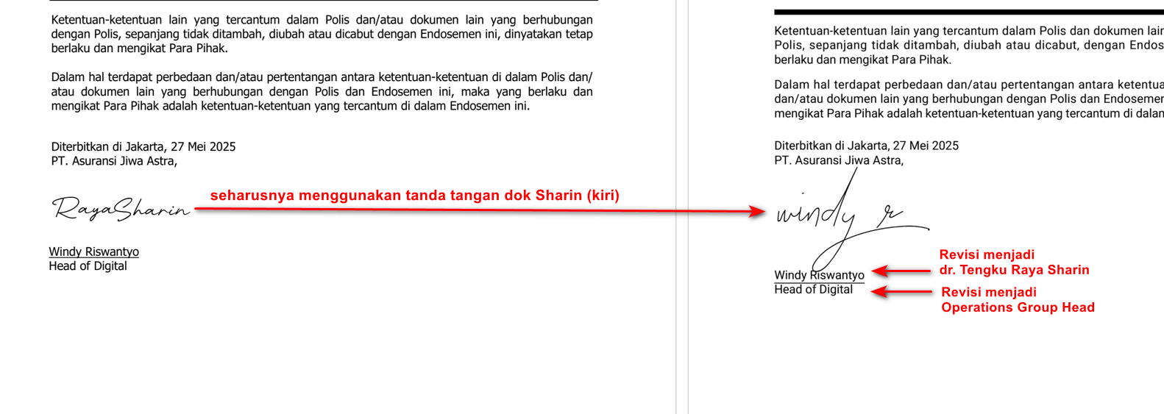
SIT-009 | 5-Oct-26 | RIPLAY_CREDITLIFE Sample 1 | Compare tango samples & RDS Result | Wording (terlampir) |  |  | Shafira | RDS Tim | Wording | MEDIUM | OPEN |  |  |  |  |  | 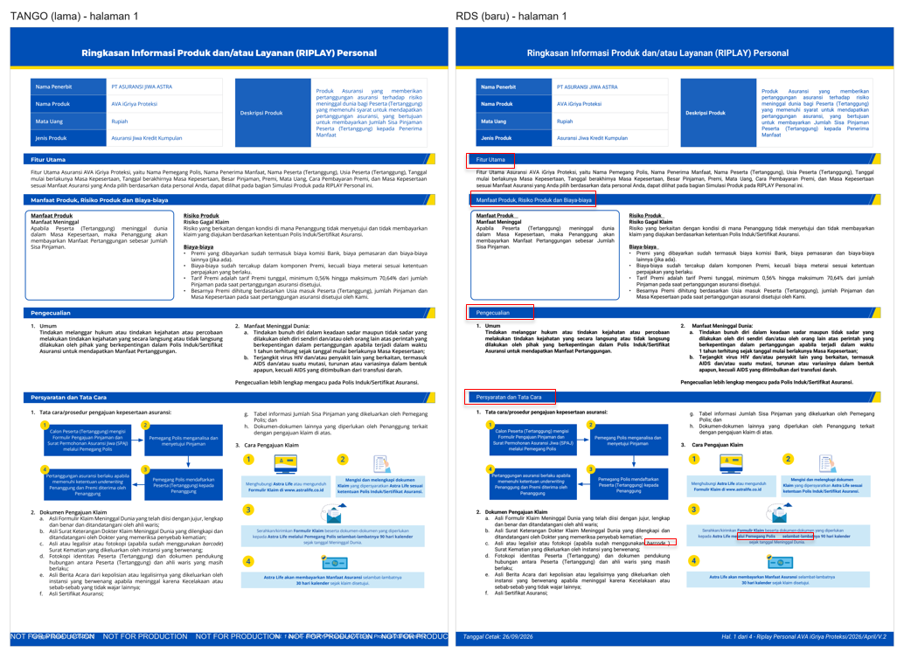 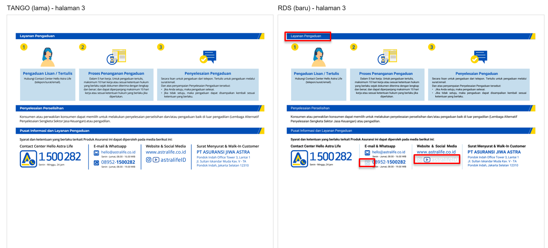
SIT-010 | 5-Oct-26 | LTRACC21 | Compare tango samples & RDS Result | halaman 1 dan halaman 3 : space baris selanjutnya untuk kalimat yang sama terlalu rapat, dan kalimat tidak rata kanan halaman 4 : spasi pada awal baris sesuai dengan tango sample |  |  | Rangga | RDS Tim | Layout | LOW | OPEN |  |  |  |  |  | 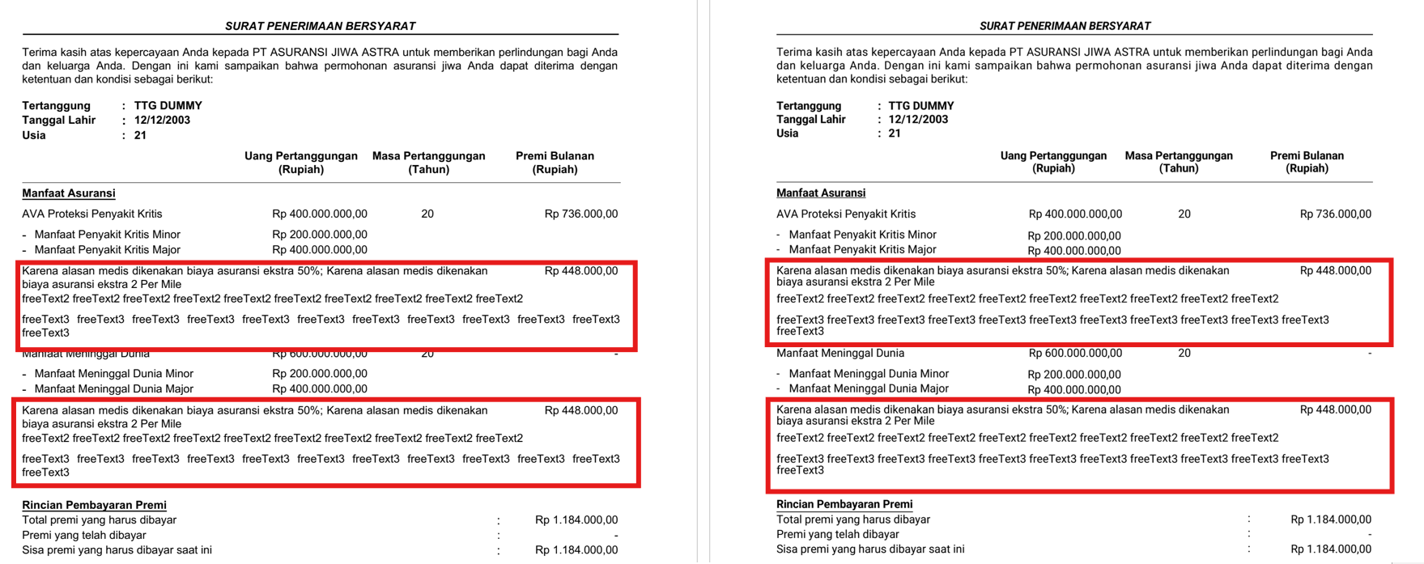 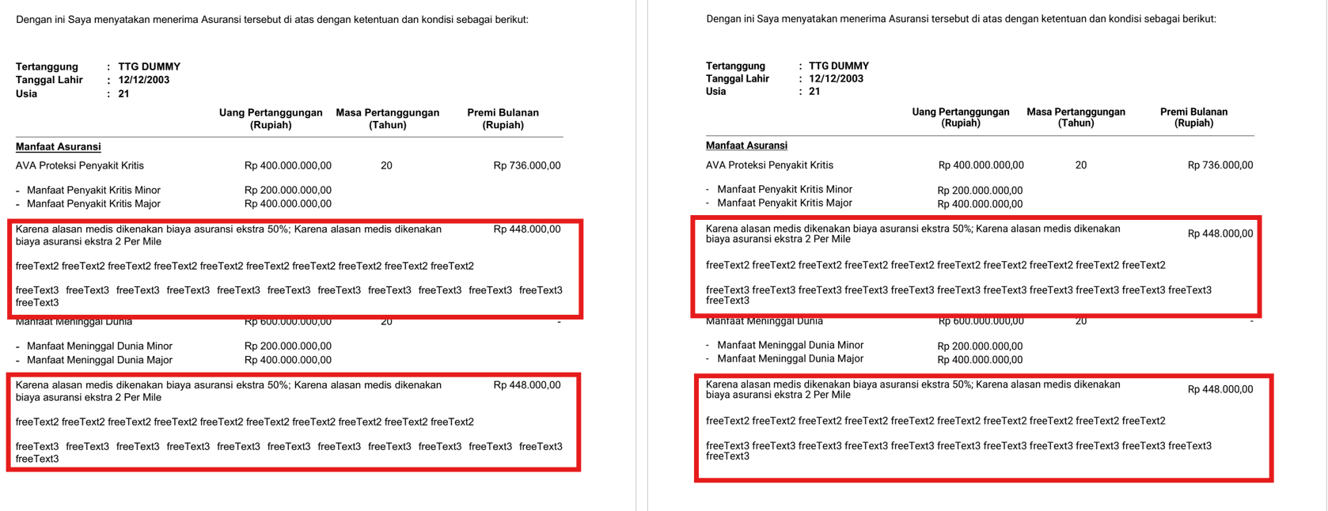
SIT-011 | 5-Oct-26 | RIPLAY_CREDITLIFE Sample 2 | Compare tango samples & RDS Result | Wording (terlampir) |  |  | Shafira | RDS Tim | Wording | MEDIUM | OPEN |  |  |  |  |  | 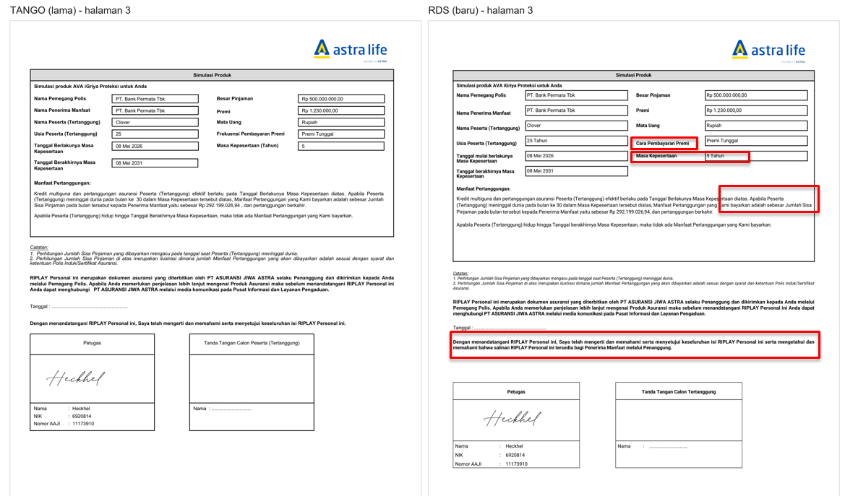
SIT-012 | 5-Oct-26 | RIPLAY_CREDITLIFE Sample 3 | Compare tango samples & RDS Result | Wording (terlampir) |  |  | Shafira | RDS Tim | Wording | MEDIUM | OPEN |  |  |  |  |  | 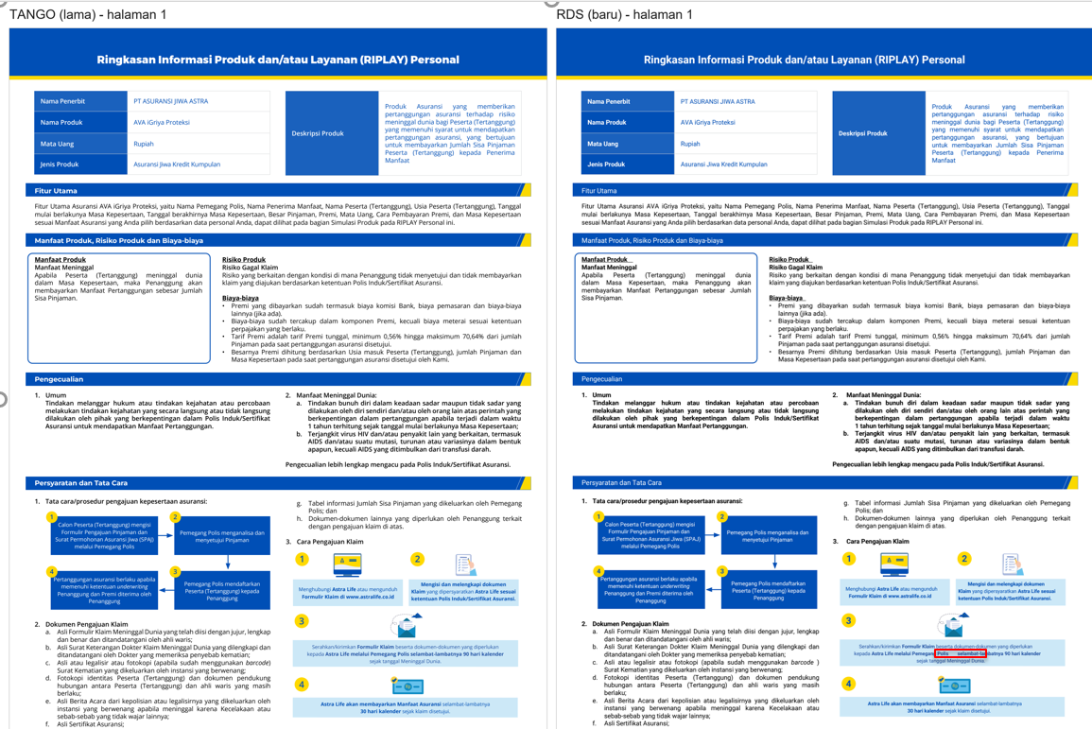 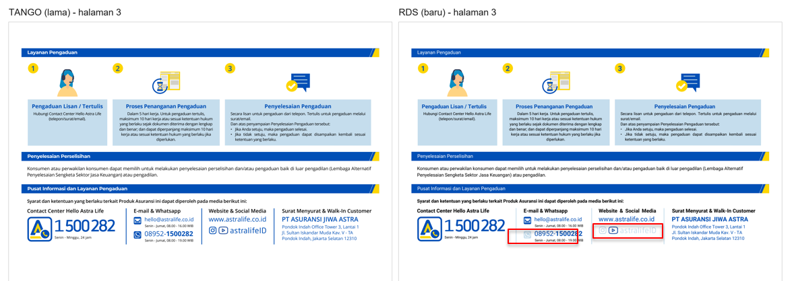
SIT-013 | 5-Oct-26 | RIPLAY_CREDITLIFE (Sample 8) | Compare tango samples & RDS Result | Wording tidak sesuai | Wording sesuai | 99999908 | Gita | RDS Tim | Wording | LOW | OPEN |  |  |  |  |  | 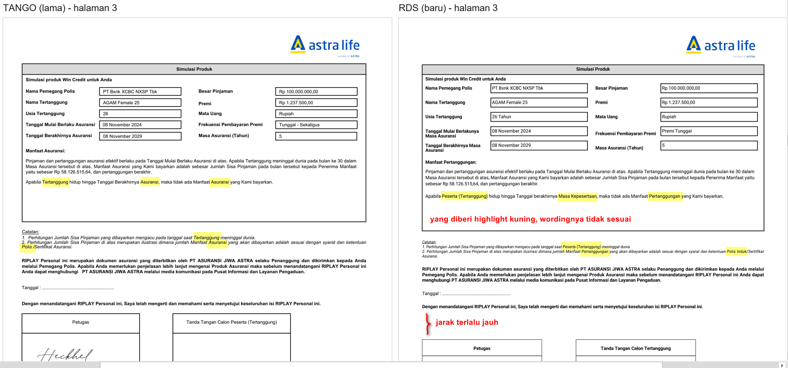
SIT-014 | 5-Oct-26 | RIPLAY_CREDITLIFE (Sample 9) | Compare tango samples & RDS Result | Wording tidak sesuai | Wording sesuai | 99999909 | Gita | RDS Tim | Wording | LOW | OPEN |  |  |  |  |  | 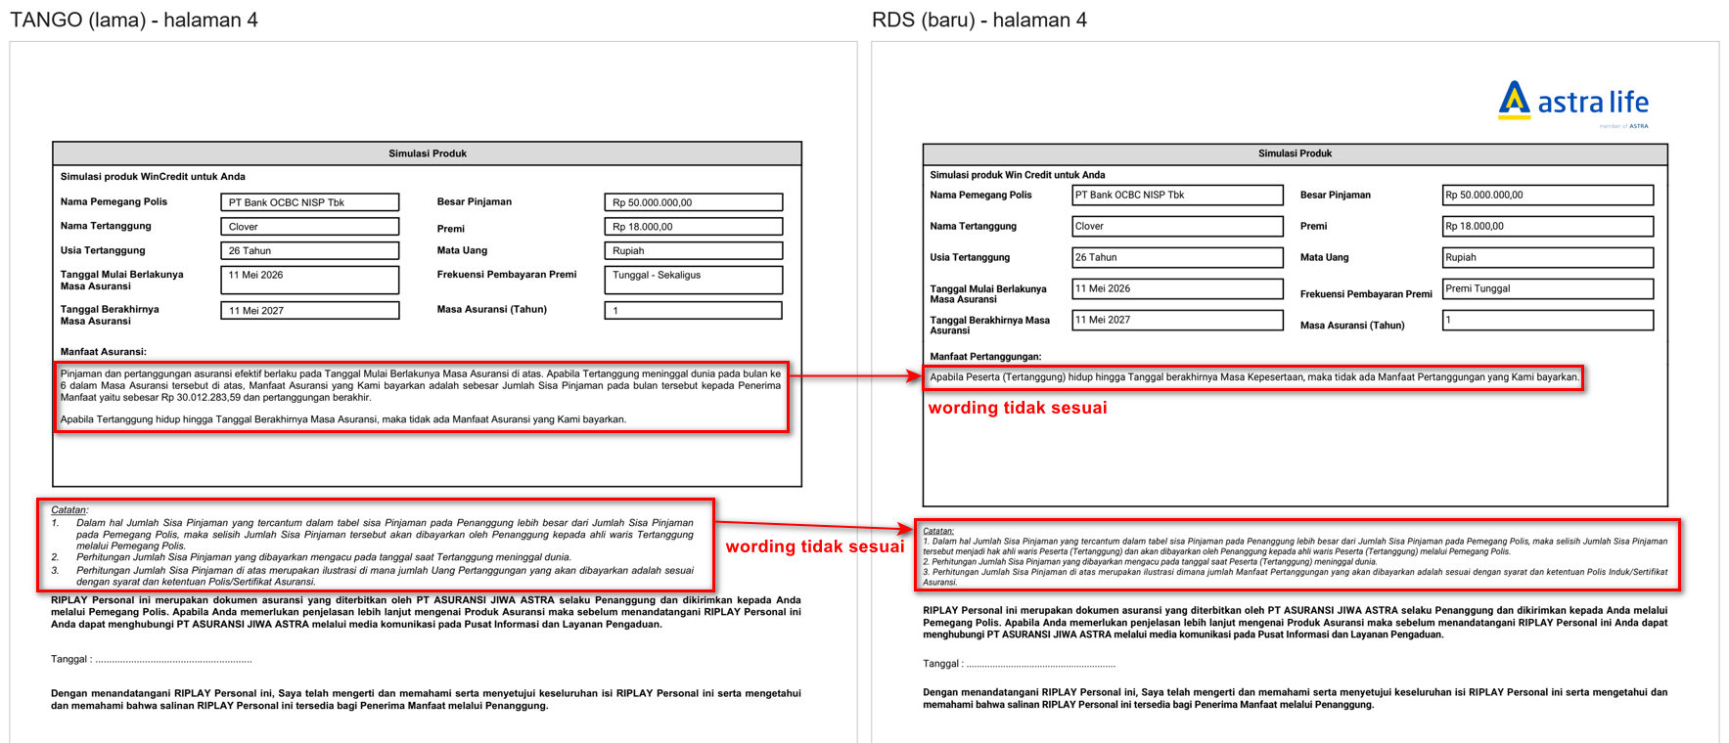
SIT-015 | 5-Oct-26 | RIPLAY_CREDITLIFE (Sample 10) | Compare tango samples & RDS Result | Wording tidak sesuai | Wording sesuai | 99999910 | Gita | RDS Tim | Wording | LOW | OPEN |  |  |  |  |  | 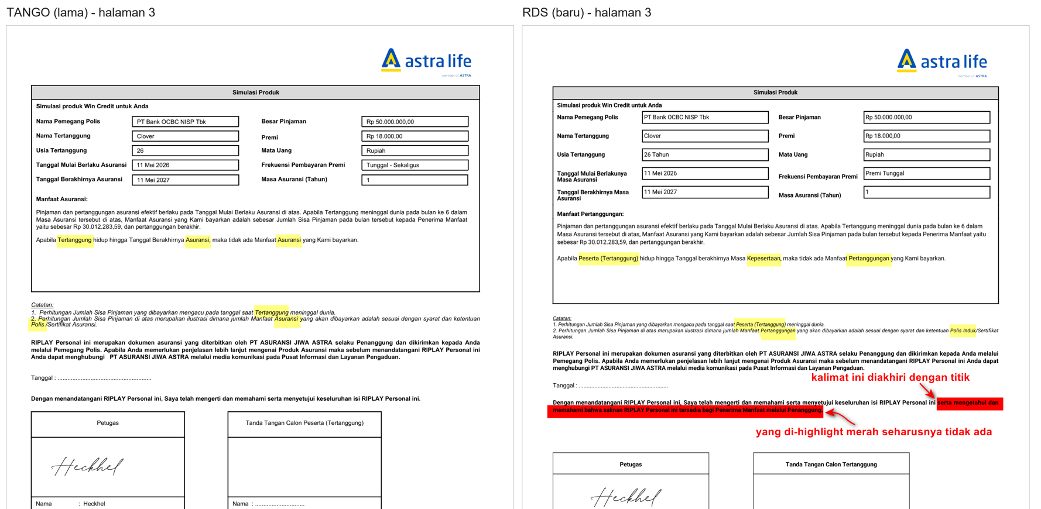
SIT-016 | 5-Oct-26 | RIPLAY_CREDITLIFE (Sample 11) | Compare tango samples & RDS Result | Wording tidak di BOLD contoh : - Layanan Pengaduan - Penyelesaian Perselisihan - Pusat Informasi dan Layanan pengaduan | Wording sesuai | 99999911 | Rony | RDS Tim | Wording | LOW | OPEN
SIT-017 | 5-Oct-26 | RIPLAY_CREDITLIFE (Sample 13) | Compare tango samples & RDS Result | Wording tidak di BOLD contoh : - Layanan Pengaduan - Penyelesaian Perselisihan - Pusat Informasi dan Layanan pengaduan | Wording sesuai | 99999913 | Rony | RDS Tim | Wording | LOW | OPEN
SIT-018 | 5-Oct-26 | RIPLAY_CREDITLIFE Sample 5 | Compare tango samples & RDS Result | Wording (terlampir) |  |  | Shafira | RDS Tim | Wording | MEDIUM | OPEN |  |  |  |  |  | 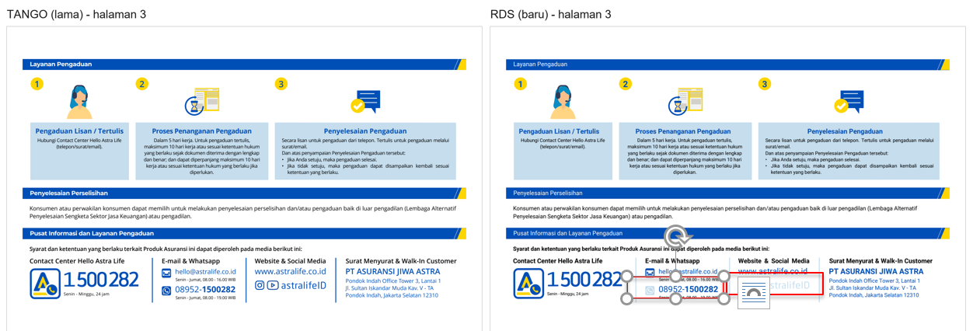
SIT-019 |  | Finatra_Epolicy | Compare tango samples & RDS Result | Wording (terlampir) | Semua Font Roboto |  | Humai | RDS Tim | Wording | LOW | OPEN |  |  |  |  |  | 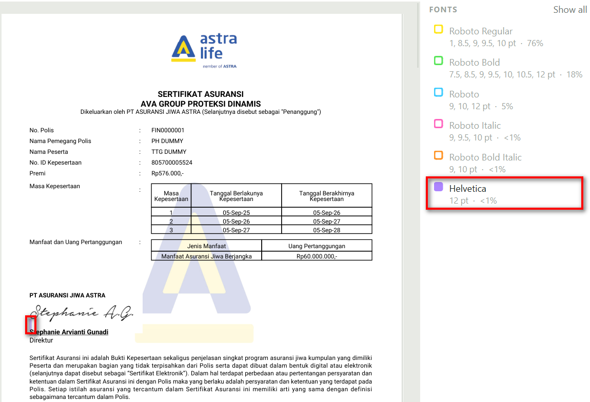
SIT-020 | 5-Oct-26 | PHEXPRY | Wording hello@astralife.co.id | Wording tidak berwarna biru (seperti link email) | Wording harus sesuai |  | Rony | RDS Tim | Wording | LOW | OPEN |  |  |  |  |  | 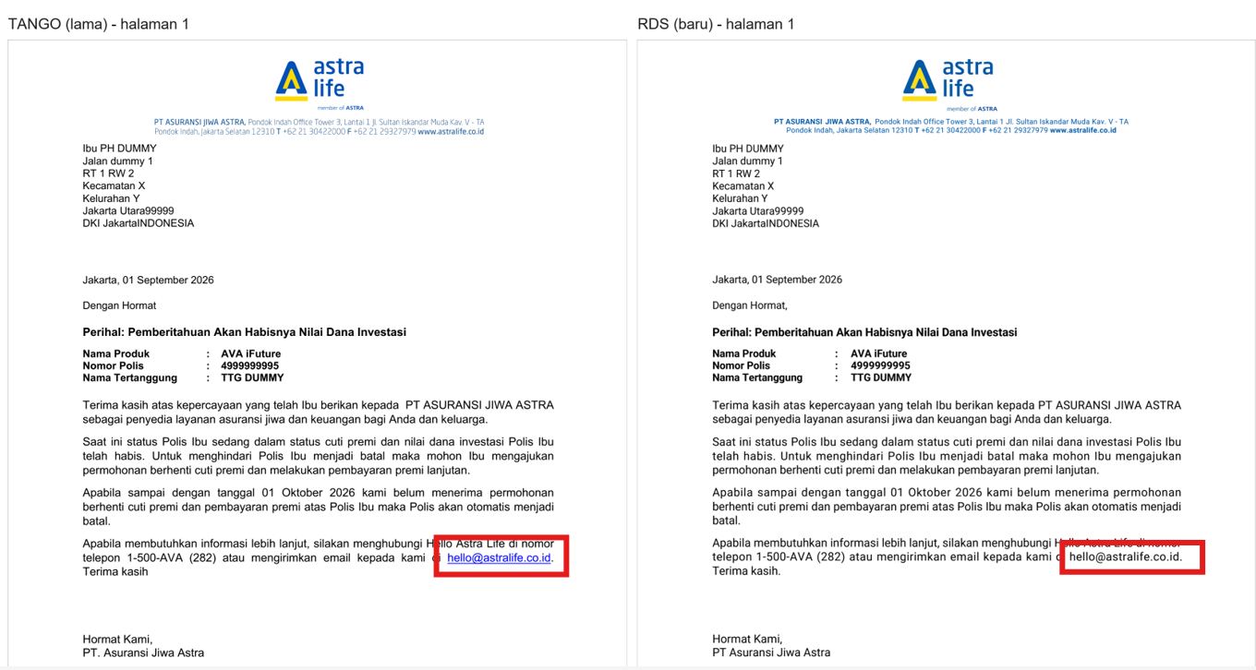
SIT-021 | 7-Oct-26 | PHOLIDY | Tanggal Cuti Premi tidak sesuai | Tanggal Cuti Premi tidak sesuai seharusnya menggunakn tagging xml <tranDate> | Seharusnya menggunakan tagging xml <tranDate> |  | Rony | RDS Tim | Wording | LOW | OPEN
SIT-022
SIT-023
SIT-024
SIT-025
SIT-026
SIT-027
SIT-028
SIT-029
SIT-030
SIT-031

